RNF-026
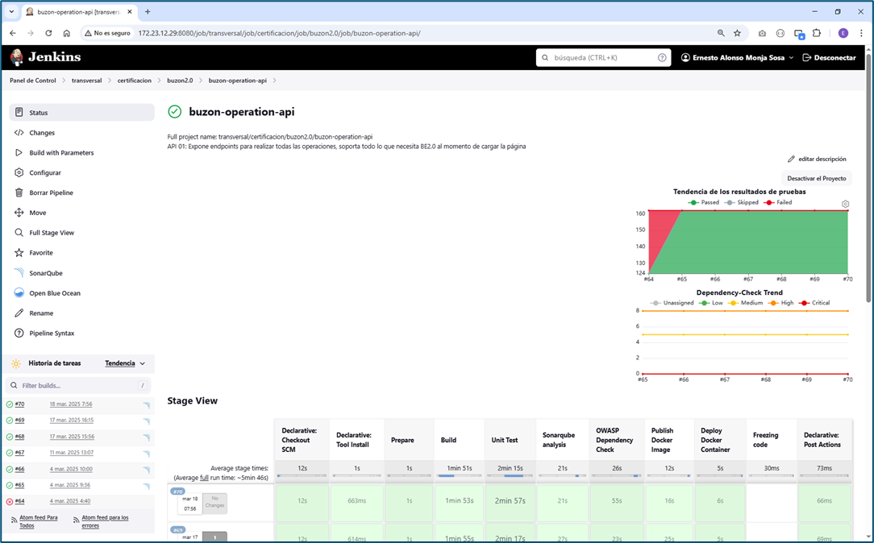
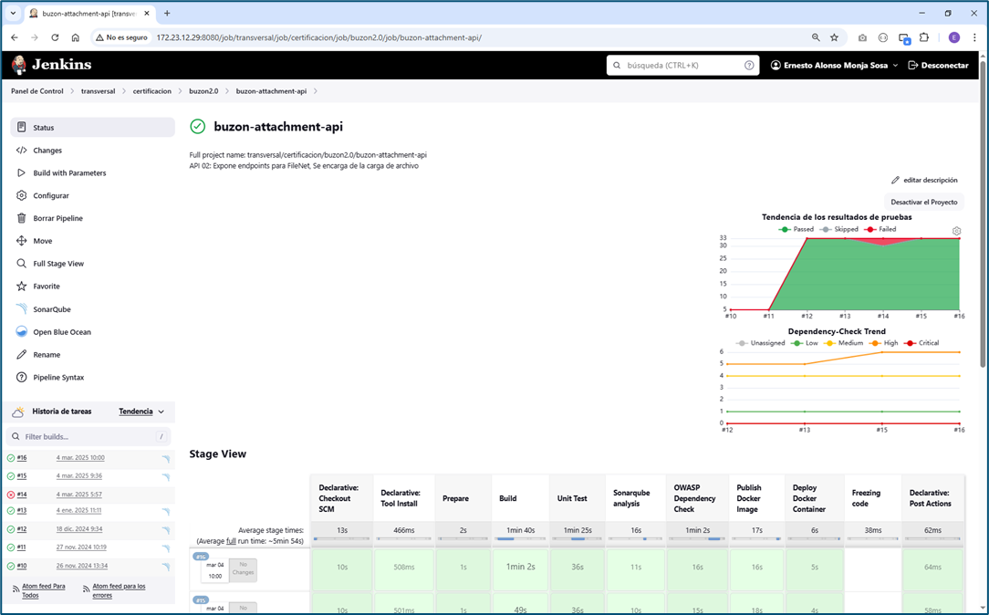
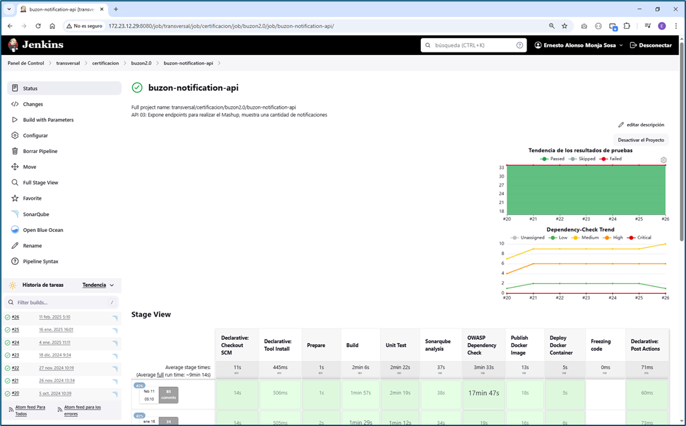
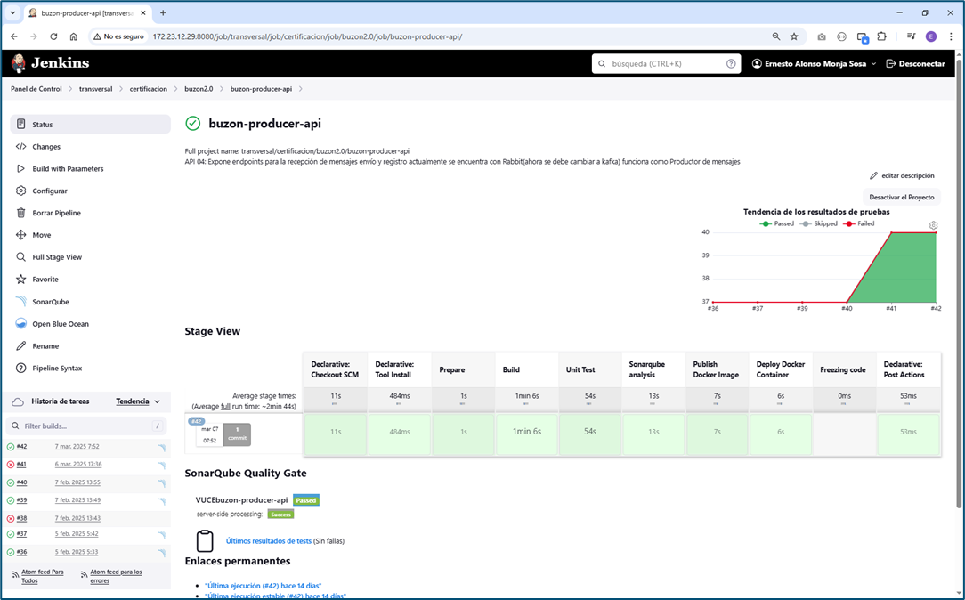
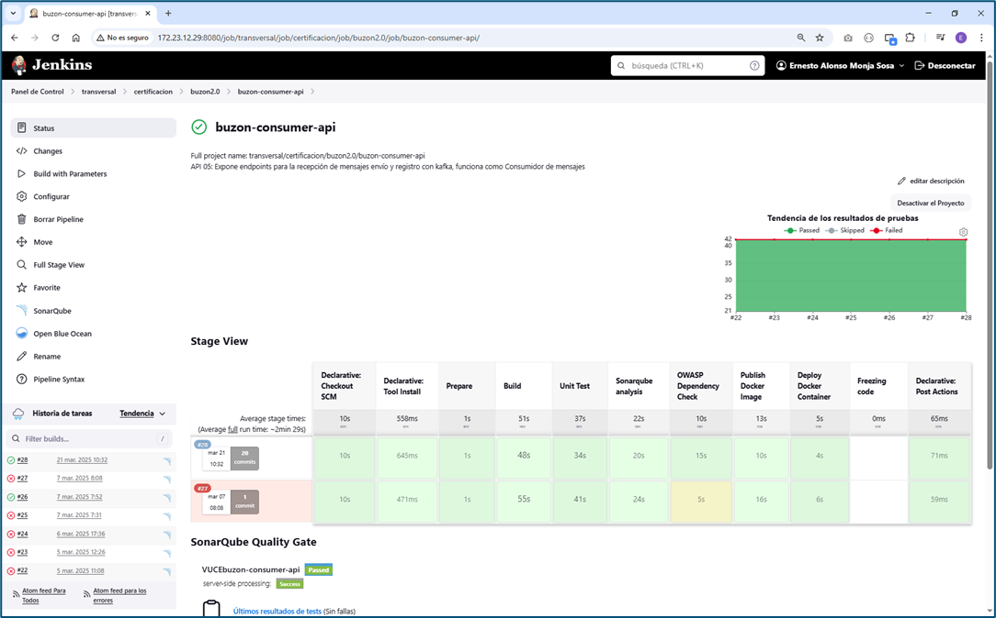
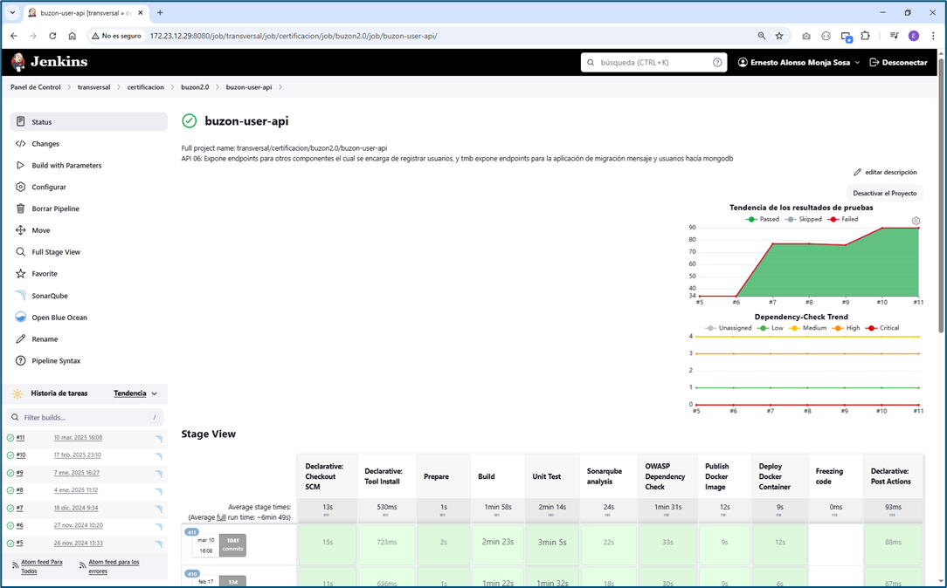
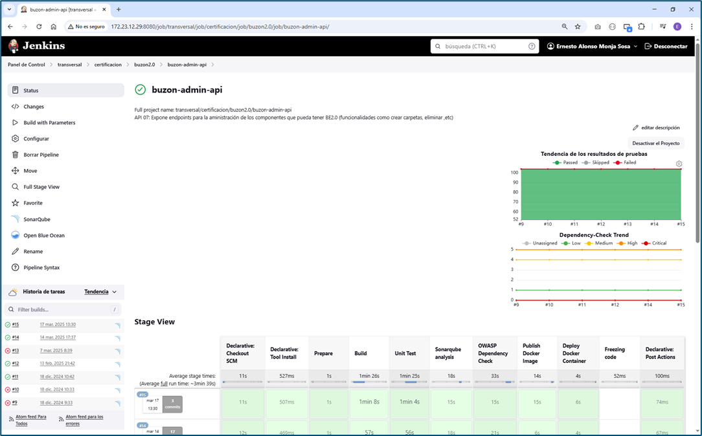
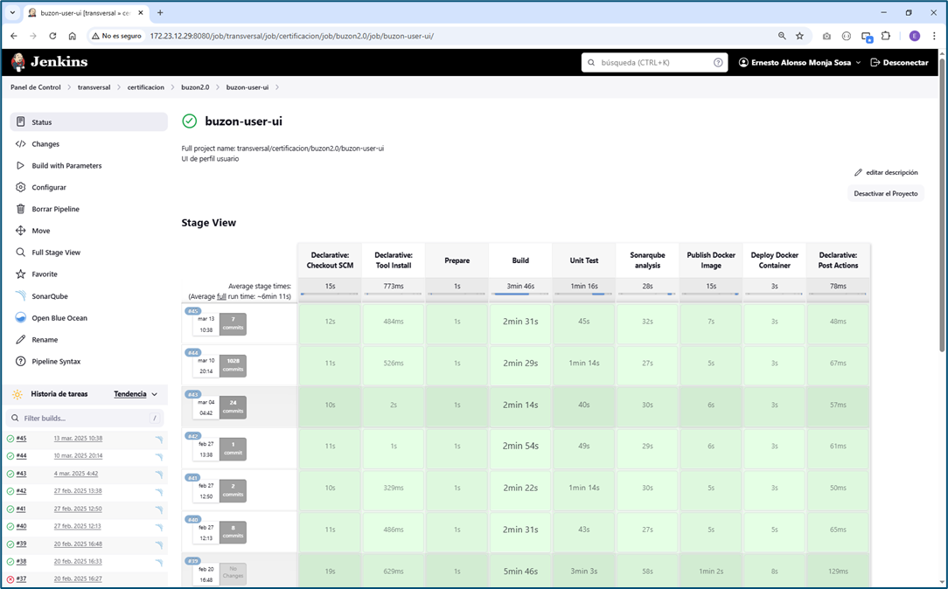
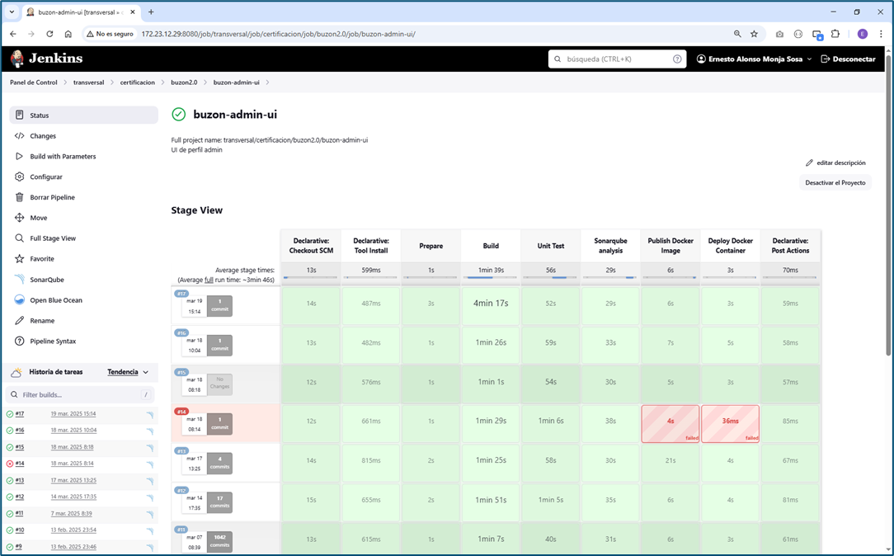
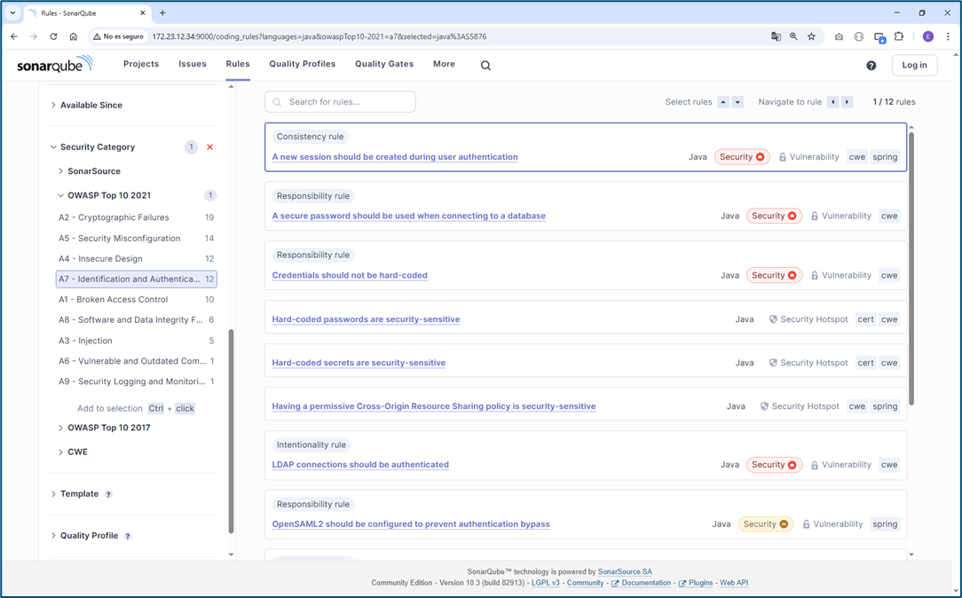
De manera estática, cuando se realiza el despliegue del código fuente de buzón electrónico 2.0, en éste despliegue se esta considerando la utilidad de “OWASP Dependency Check” donde se verifica la existencia de vulnerabilidades conocidas y de dominio público
Además, los riesgos de seguridad del código fuente tambien son cubiertos por la plataforma SonarQube.

RNF-027
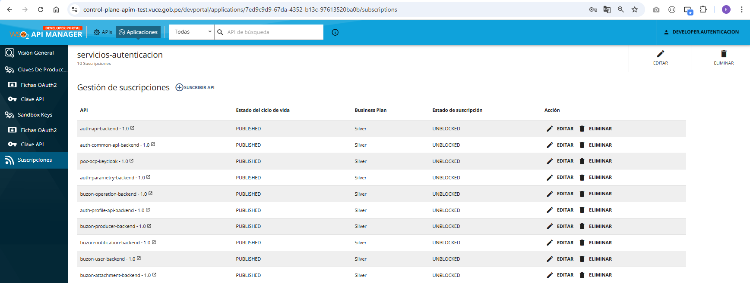
RNF-027 | El Sistema deberá contar con mecanismos para securizar las APIs con Auth 2.0 u otro mecanismo

EVIDENCIAS

1 | El buzon embebido está securizado en el front con la plataforma keycloak como todas las aplicaciones de VUCE2.

2 | El buzon administrador está securizado en el front con la plataforma keycloak como todas las aplicaciones de VUCE2.

3 | Los apis se encuentran securizados con el key manager del keycloak v24 del api gateway.
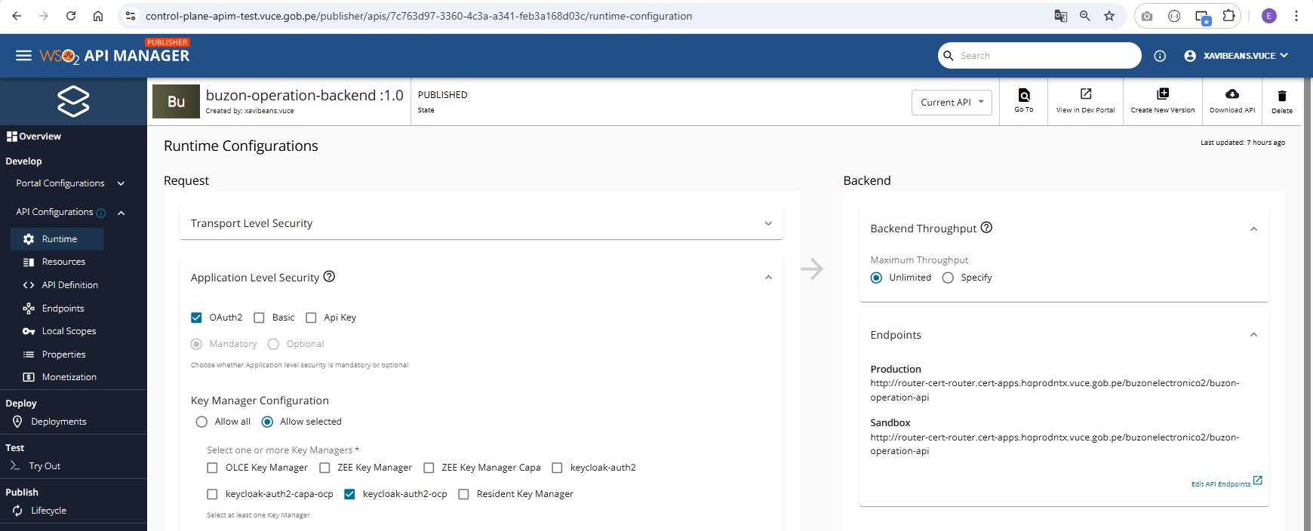

4 | La aplicación del api gateway esta matriculada con el cliente de autenticación 2.0 del keycloak.
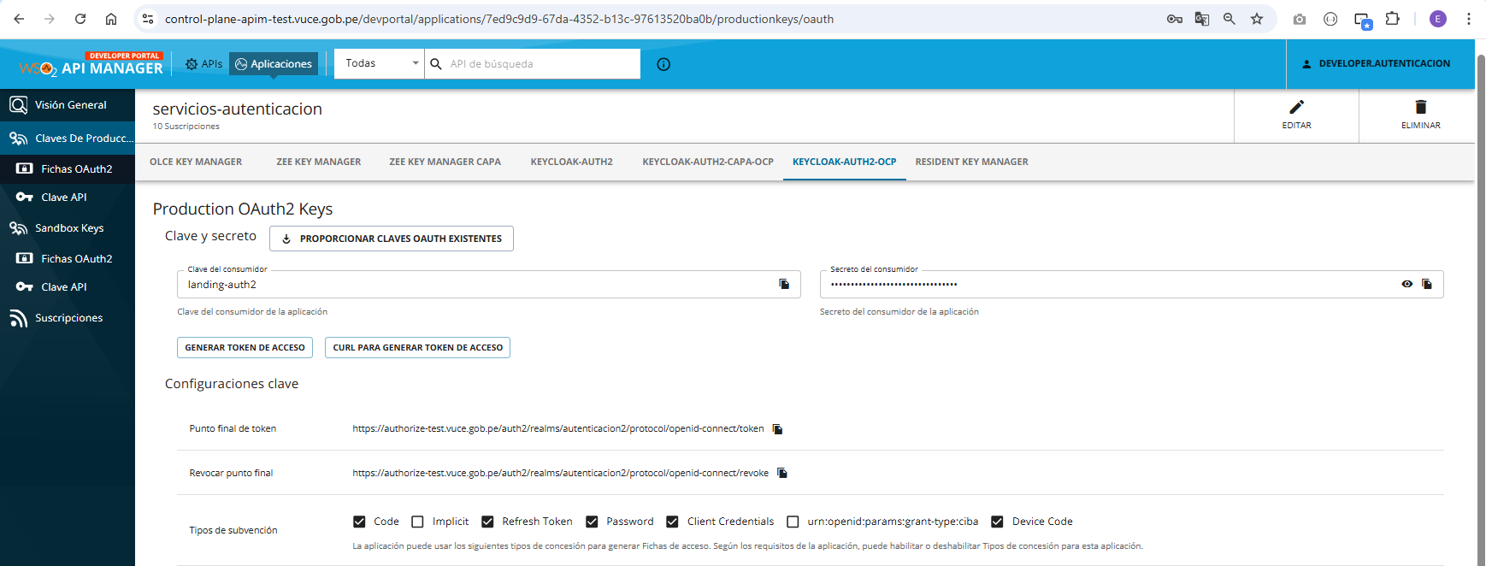

5 | Las apis de buzón expuestas están matriculadas con la aplicación del api gateway que esta matriculada con el cliente de autenticación 2.0 del keycloak.

RNF-028
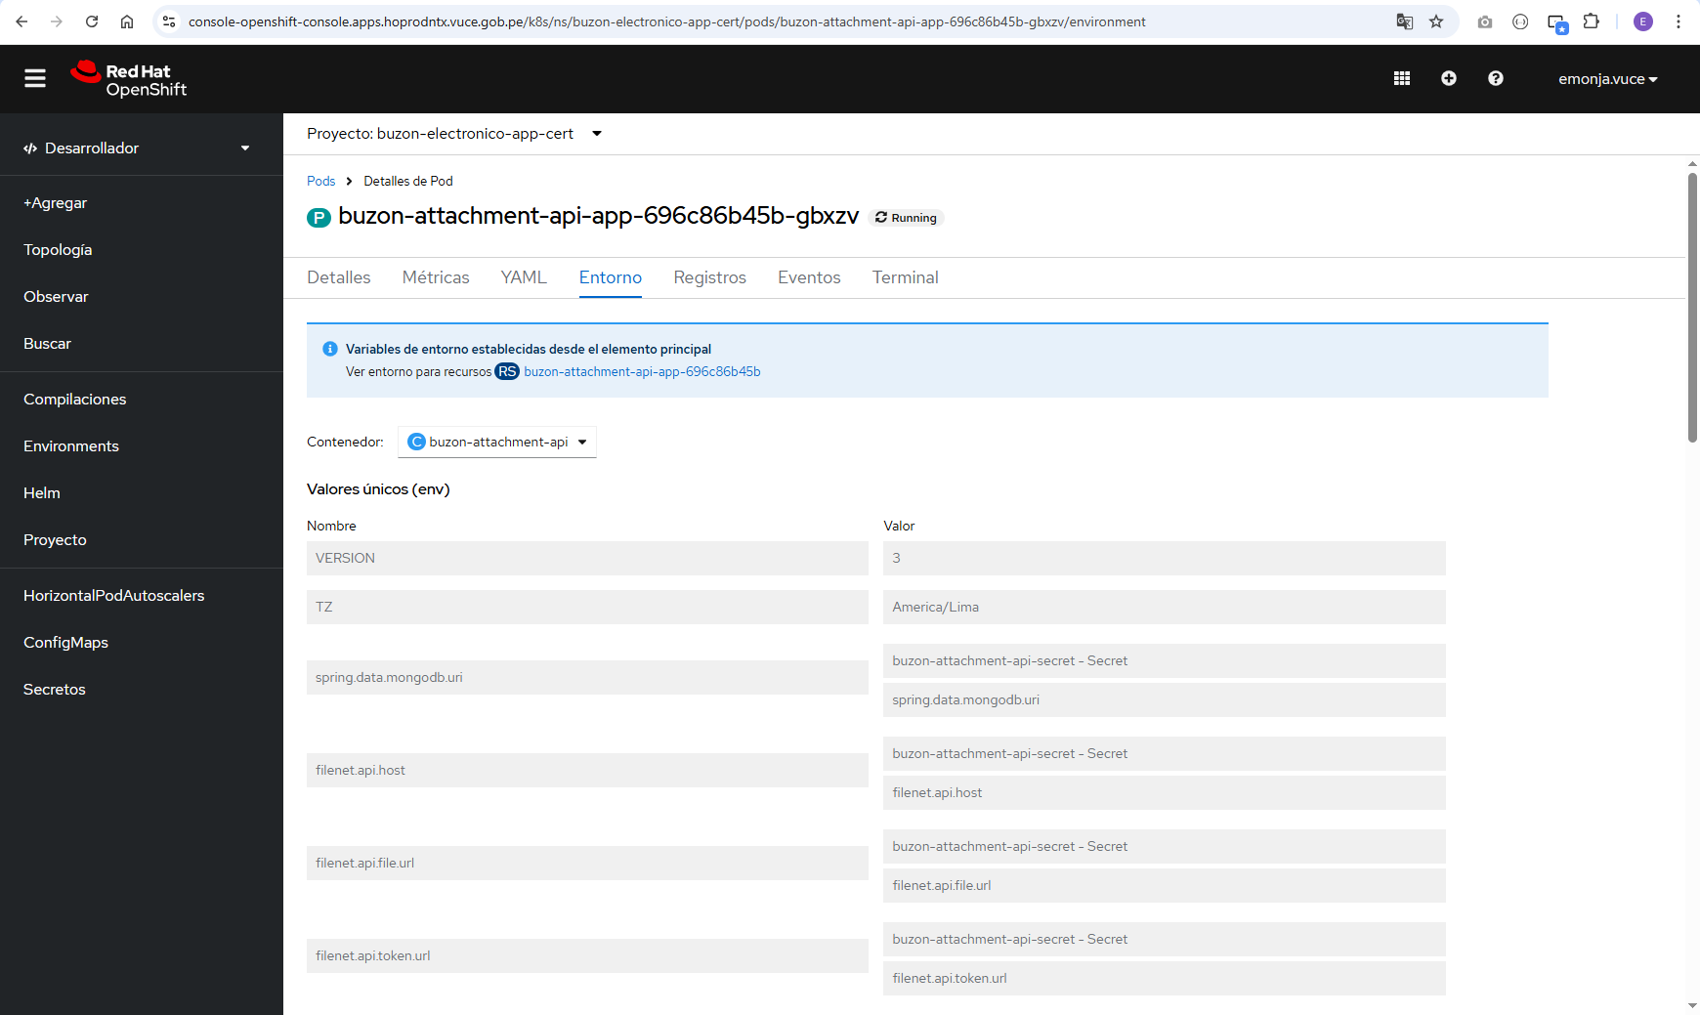
RNF-028 | Se deberá asegurar que gestiona contraseñas o password de forma robusta, no deberán colocar password dentro del código fuente, en caso de uso de password en archivos de configuración deberá estar encriptado

EVIDENCIAS

1 | Las credenciales de acceso a mongo, de cliente keycloak, y de consumo de otras apis, se encuentran encriptadas en archivos secrets en el despliegue según recomendaciones por el equipo de arquitectura.
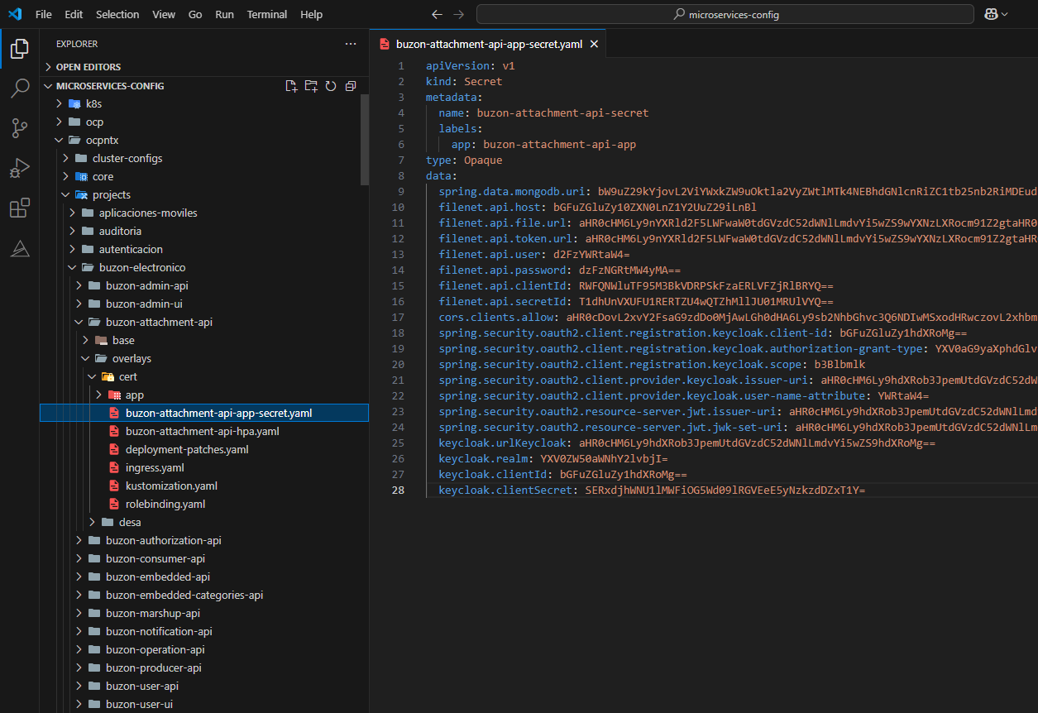

2 | Los valores secretos de las aplicaciones de buzón desplegadas en la plataforma de ocp se mantienen confidenciales.

